Product
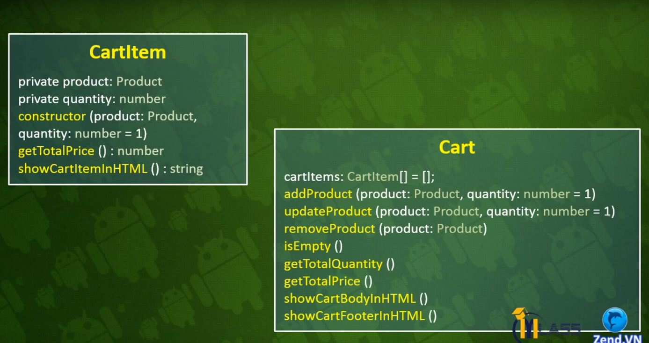
Class | Product
Thuộc tính | id | image | name | summary | price | canBuy
Kiểu dữ liệu | number | string | string | string | string | boolean

Class | ProductRepository
Phương thức | Proudct[] |  |  | Add() |  |  | getItems | getItemByID | showItemsHTML()
Mô tả | Chứa danh sách các sản phẩm |  |  | Thêm mới sản phẩm |  |  | Lấy sản phẩm trong kho hàng | Lấy sản phẩm trong kho hàng dựa vào id | Lấy sản phẩm hiển thị ra html

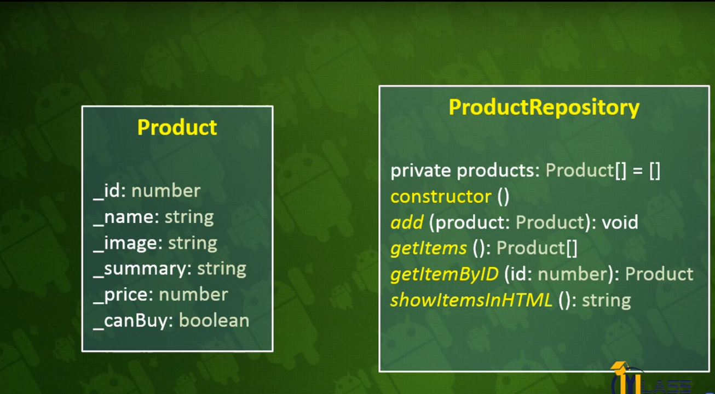

Class | CardItem
Thuộc tính | Product |  | Quantity
Kiểu dữ liệu
Phương thức | Contructor (product: Productm quantity:number = 1)
 | ShowCarItemInHTML
 | getSubTotal()

XayDungChucNangAddSanPham
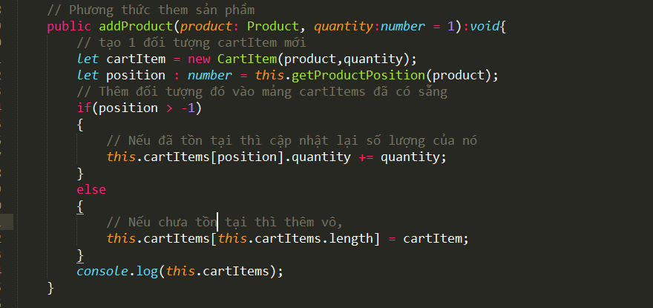
Bước 1: | Vừa vào trang
 | - Hiển thị danh sách sản phẩm
 | - Giỏ hàng rỗng
 | - Update thông báo
Bước 2: | B1: Khi click giá tiền
 | - Lấy id của sản phẩm
 |  | _ Truyền product.id vào data-product của thẻ a

 |  | _ Viết code lấy data-product

 | - Lấy quantity của sản phẩm

 | - Validate cho input sản phẩm.
 | => Class libs/validate.ts

 | Hàm checkQuantity
 | = > Class libs/validate.ts

 | Tiến hành kiểm tra sản phẩm

 | B2: Thêm sản phẩm vào giỏ hàng
 | _ Cart có nhiều CartItem

 | _ Mỗi sản phẩm thêm vào giỏ hàng tương đương 1 đối tượng CartItem

 | 16/01/2018 | : Viết thương thức thêm sản phẩm vào giỏ hảng
 | B1: Tiến hành kiểm tra
 | cart.ts
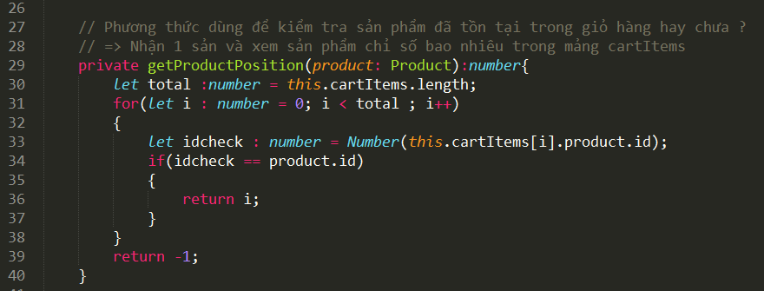

 | B2: Phương thức thêm vào giỏ hàng
 | cart.ts

